订单数量
商店 | ROSS JUNIOR | 工厂： |  | 数量： | 1872 | 货期： | 2025-06-10 | 制单： | 2025-05-16
订单PO# | 009635 | 款号 | SBJK019RS |  |  | 面料：
尺码搭配 |  | 颜色英文 | 客款号 | S | M | L | XL | 尺码配比 | 总计
颜色
主身色
白色 | 11-0601TCX | BRIGHT WHITE | SBJK019RS-W | 104 | 208 | 208 | 104 | 1-2-2-1 | 624
浅绿色 | 16-0110TCS | DESERT SAGE | SBJK019RS-DS | 104 | 208 | 208 | 104 | 1-2-2-1 | 624
蓝花印花 | SAP0007 | DITSY PRINT | SBJK019RS-DITSY | 104 | 208 | 208 | 104 | 1-2-2-1 | 624
总计 |  |  |  |  |  |  |  | 总合计 | 1872
 |  |  |  |  | 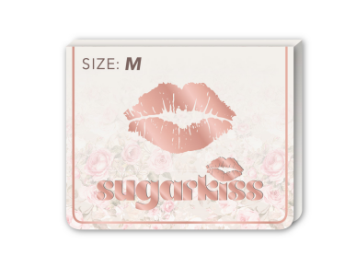 示意图(洗标内容按确认的图稿)

